상품제안서
포토머그 세런디390ml | 상품코드: S24445

 |  |  |  |  |  |  | 02-713-8555 | www.synergygift.co.kr
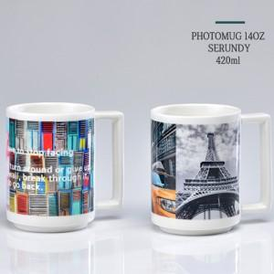

【상세/제작정보】 | 포토머그 세런디420ml<br><br>재 질 : 도자기<br>사 이 즈 : 지름 8.2 * 높이 10.6cm<br>색 상 : 화이트<br>용 량 : 390ml(14온스)<br>

【인쇄/포장옵션】 | 풀칼라 / 1p무지케이스

【공급단가】 | 수량 | 100~ | 500~ | 1,000~ | 3,000~ | 5,000~
*VAT별도 | 단가 | 4,810원 | 4,690원 | 4,550원 | 4,440원 | 4,250원

【상품 URL】 | https://www.synergygift.co.kr:443/src/goods_detail.php?gdno=24445

